Worum es geht


Worum geht es?
Wie oft bauen Sie in Ihre Modelle Zwischensummen ein?
Dazu verwenden die meisten Anwender die Summen-Funktion für die Sub Totals. Für die Totals werden dann die Zellen addiert. Diese Technik ist dann von Nachteil, wenn mit dem Einfügen weiterer Zwischenergebnisse gerechnet werden muß.
Nutzen Sie doch in solchen Fällen die Funktion TEILERGEBNIS aus der Kategorie "Math. & Trigonom.".
Lesen Sie hier, wie das funktioniert!
Viel Erfolg!

So wird´ gemacht!

Beispiel
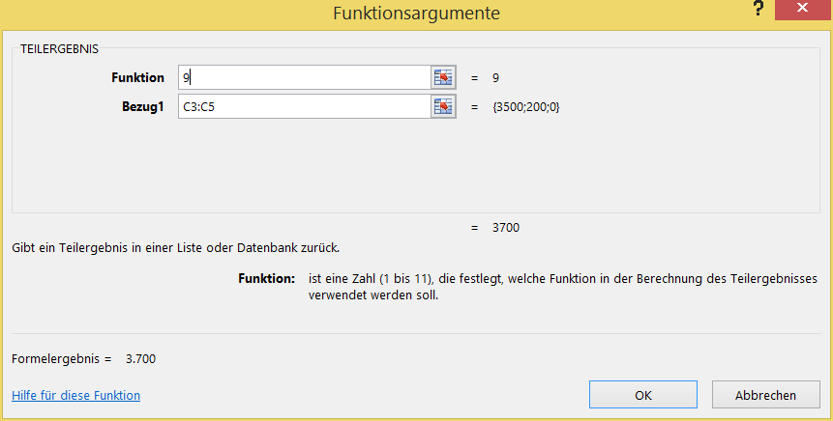
 | Jan | Feb | Mär | Apr | Mai | Jun | Jul | Aug | Sep | Okt | Nov | Dez
 | 3,500 | 3,000 | 2,500 | 2,500 | 2,500 | 2,000 | 1,500 | 500 | 700 | 2,500 | 3,000 | 3,500
 | 200 | 200 | 200 | 300 | 300 | 300 | 300 | 300 | 300 | 300 | 300 | 300
=TEILERGEBNIS(9;C3:C5)
 | 0 | 10 | 20 | -20 | -10 | 10 | 10 | 10 | 10 | 10 | 10 | 10
Subtotal | 3,700 | 3,210 | 2,720 | 2,780 | 2,790 | 2,310 | 1,810 | 810 | 1,010 | 2,810 | 3,310 | 3,810
 | 300 | 300 | 300 | 200 | -100 | -100 | 200 | 500 | 100 | 100 | 100 | 100
 | -400 | -600 | -600 | 0 | 150 | 150 | -200 | -300 | -300 | -300 | -200 | -200
 | 20 | 20 | -20 | -20 | 20 | -100 | -50 | -50 | -50 | -50 | -50 | -50
Subtotal | -80 | -280 | -320 | 180 | 70 | -50 | -50 | 150 | -250 | -250 | -150 | -150
 | 50 | 50 | -50 | 50 | 0 | 20 | -40 | -20 | -30 | 100 | 50 | 50
 | -300 | -300 | -8,000 | -10,000 | -4,000 | -3,000 | -3,000 | -500 | -2,500 | -300 | -300 | -300
 | 30 | 30 | 150 | 4,000 | 30 | 30 | 30 | 30 | 30 | 30 | 30 | 30
=TEILERGEBNIS(9;C3:C14)
Subtotal | -220 | -220 | -7,900 | -5,950 | -3,970 | -2,950 | -3,010 | -490 | -2,500 | -170 | -220 | -220
Total | 3,400 | 2,710 | -5,500 | -2,990 | -1,110 | -690 | -1,250 | 470 | -1,740 | 2,390 | 2,940 | 3,440
(kumuliert) | 3,400 | 6,110 | 610 | -2,380 | -3,490 | -4,180 | -5,430 | -4,960 | -6,700 | -4,310 | -1,370 | 2,070
 | Total cash flow | TCF kumuliert
Jan | 1 | 3,400
Feb |  | 6,110
Mär |  | 610
Apr |  | -2,380
Mai |  | -3,490
Jun |  | -4,180
Jul |  | -5,430
Aug |  | -4,960
Sep |  | -6,700
Okt |  | -4,310
Nov |  | -1,370
Dez |  | 2,070

 |  |  |  |  |  |  |  |  |  |  |  |  | (bezieht aus-geblendete Werte ein) | (ignoriert aus-geblendete Werte) | Funktion
 |  |  |  |  |  |  |  |  |  |  |  |  | 1 | 101 | MITTELWERT
 |  |  |  |  |  |  |  |  |  |  |  |  | 2 | 102 | ANZAHL
 |  |  |  |  |  |  |  |  |  |  |  |  | 3 | 103 | ANZAHL2
 |  |  |  |  |  |  |  |  |  |  |  |  | 4 | 104 | MAX
 |  |  |  |  |  |  |  |  |  |  |  |  | 5 | 105 | MIN
 |  |  |  |  |  |  |  |  |  |  |  |  | 6 | 106 | PRODUKT
 |  |  |  |  |  |  |  |  |  |  |  |  | 7 | 107 | STABW
 |  |  |  |  |  |  |  |  |  |  |  |  | 8 | 108 | STABWN
 |  |  |  |  |  |  |  |  |  |  |  |  | 9 | 109 | SUMME
 |  |  |  |  |  |  |  |  |  |  |  |  | 10 | 110 | VARIANZ
 |  |  |  |  |  |  |  |  |  |  |  |  | 11 | 111 | VARIANZEN

Mehr Informationen


In diesen Seminaren erfahren Sie mehr über diese Techniken:
Reporting mit Excel VII - Management Cockpit
Szenarien & Simulation in Excel
Reporting mit Excel I - Basics

Lesen Sie unsere Seminarhistorie
Über uns:
Wir sind das Original: Excel im Controlling seit 1993!
Wir sind zuerst Controller und dann erst Experten für Excel, in unsere Seminare finden Sie die Erfahrungen
zahlreicher Projekte wiedergegeben. Daher verändern sich unsere Seminare permanent.
ControllingEXCELlent nutzen.
Sie können unsere Expertise auch in unserm BLOG

Newsletter erhalten?
Spontanes Feedback?

